Дисковые фильтра
 |  |  | https://megaflow.ua

 |  |  | Производство систем фильтрации воды

Прайс-лист
Текущий курс евро по НБУ смотрите в шапке сайта: |  |  |  |  | https://megaflow.ua
По вопросам подбора оборудования, выставления счетов, оптовых закупок, скидок и т.п. обращайтесь:
 | 04071, г. Киев, ул. Набережно-Луговая, 8. Тел.: +38 (044) 499 66 72 |  |  |  |  | office@megaflow.ua
 | Роман Кирик +38 (050) 954 76 93, +38 (098) 172 55 37 |  |  |  |  | kirik@megaflow.ua

Наименование товара** |  |  | Рейтинг фильтрации мкм | Производительность м3/час* | Цена, евро | Общий вид
Дисковые фильтры с ручной промывкой серии DF
1. Azud DF 3/4" |  |  | 130 мкм | 2 | 29.00
2. Azud DF 1" |  |  | 130 мкм | 5 | 30.00
3. Azud DF 1 1/2" |  |  | 130 мкм | 12 | 67.00
4. Azud DF 2" |  |  | 130 мкм | 20 | 99.00
5. Azud DF HS 2" |  | 5-50 микрон | 5 мкм | 4 | 400.00
 |  |  | 20 мкм | 6
 |  |  | 50 мкм | 12
6. Azud DF HS 2" super |  | 5-50 микрон | 5 мкм | 7 | 505.00
 |  |  | 20 мкм | 9
 |  |  | 50 мкм | 16
7. Azud DF HS 4" |  | 5-50 микрон | 5 мкм | 13 | 1120.00
 |  |  | 20 мкм | 17
 |  |  | 50 мкм | 30
8. Azud DF HS 2" |  | 100-400 микрон | 100 мкм | 17 | 330.00
 |  |  | 130 мкм | 20
 |  |  | 200 мкм | 23
 |  |  | 400 мкм | 30
9. Azud DF HS 2" super |  | 100-400 микрон | 100 мкм | 22 | 410.00
 |  |  | 130 мкм | 24
 |  |  | 200 мкм | 27
 |  |  | 400 мкм | 30
10. Azud DF HS 3" |  | 100-400 микрон | 100 мкм | 35 | 425.00
 |  |  | 130 мкм | 45
 |  |  | 200 мкм | 50
 |  |  | 400 мкм | 50
11. Azud DF HS 4" |  | 100-400 микрон | 100 мкм | 52
 |  |  | 130 мкм | 80 | 920.00
 |  |  | 200 мкм | 100
 |  |  | 400 мкм | 100
Полуавтоматические дисковые фильтры серии DFx и PDFx16R-S
12. Полуавтоматический фильтр PDF M100 3/4" |  |  | 130 мкм | 2 | 129.00
13. Полуавтоматический фильтр PDF M100 1" |  |  | 130 мкм | 5 | 130.00
14. Полуавтоматический фильтр PDF M100 1 1/2" |  |  | 130 мкм | 12 | 160.00
15. Полуавтоматический фильтр PDF M100 2" |  |  | 130 мкм | 20 | 180.00
16. Полуавтоматический фильтр PDF216A-S |  |  | 5-50 мкм | 14-32 | 1525.00 | 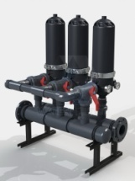
17. Полуавтоматический фильтр PDF216A-S |  |  | 100-400 мкм | 44-60 | 1200.00
18. Полуавтоматический фильтр PDF316A-S |  |  | 5-50 мкм | 21-48 | 2400.00
19. Полуавтоматический фильтр PDF316A-S |  |  | 100-400 мкм | 66-90 | 1840.00
20. Полуавтоматический фильтр PDF416A-S |  |  | 5-50 мкм | 28-66 | 3285.00
21. Полуавтоматический фильтр PDF416A-S |  |  | 100-400 мкм | 88-120 | 2560.00
22. Полуавтоматический фильтр PDF516A-S |  |  | 5-50 мкм | 35-82 | 4060.00
23. Полуавтоматический фильтр PDF516A-S |  |  | 100-400 мкм | 110-150 | 3140.00
24. Полуавтоматический фильтр PDF616A-S |  |  | 5-50 мкм | 42-96 | 5400.00
25. Полуавтоматический фильтр PDF616A-S |  |  | 100-400 мкм | 132-180 | 4300.00
26. Полуавтоматический фильтр PDF716A-S |  |  | 5-50 мкм | 49-112 | 6260.00
27. Полуавтоматический фильтр PDF716A-S |  |  | 100-400 мкм | 154-210 | 4970.00
Стандартные автоматические дисковые фильтры серии ADFx16A-S и ADFx32A-S
28. Автоматический дисковый фильтр ADF 116A-S |  |  | 5-50 мкм | 4-14 | 3475.00 | 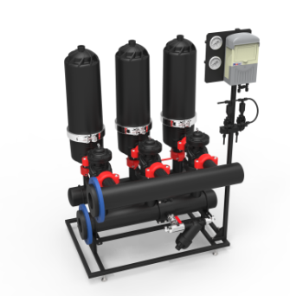
29. Автоматический дисковый фильтр ADF 116A-S |  |  | 100-400 мкм | 22-29 | 3230.00
30. Автоматический дисковый фильтр ADF 216A-S |  |  | 5-50 мкм | 8-28 | 6050.00
31. Автоматический дисковый фильтр ADF 216A-S |  |  | 100-400 мкм | 44-58 | 5550.00
32. Автоматический дисковый фильтр ADF 316A-S |  |  | 5-50 мкм | 12-42 | 8150.00
33. Автоматический дисковый фильтр ADF 316A-S |  |  | 100-400 мкм | 66-87 | 7400.00
34. Автоматический дисковый фильтр ADF 416A-S |  |  | 5-50 мкм | 16-56 | 10500.00
35. Автоматический дисковый фильтр ADF 416A-S |  |  | 100-400 мкм | 88-116 | 9470.00
36. Автоматический дисковый фильтр ADF 516A-S |  |  | 5-50 мкм | 20-70 | 12800.00
37. Автоматический дисковый фильтр ADF 516A-S |  |  | 100-400 мкм | 110-145 | 11600.00
38. Автоматический дисковый фильтр ADF 616A-S |  |  | 5-50 мкм | 24-84 | 15500.00
39. Автоматический дисковый фильтр ADF 616A-S |  |  | 100-400 мкм | 132-174 | 14050.00
40. Автоматический дисковый фильтр ADF 716A-S |  |  | 5-50 мкм | 28-98 | 17700.00
41. Автоматический дисковый фильтр ADF 716A-S |  |  | 100-400 мкм | 154-203 | 16000.00
42. Автоматический дисковый фильтр ADF 816A-S |  |  | 5-50 мкм | 32-112 | 19450.00
43. Автоматический дисковый фильтр ADF 816A-S |  |  | 100-400 мкм | 176-232 | 17700.00
44. Автоматический дисковый фильтр ADF 916A-S |  |  | 5-50 мкм | 36-126 | 21200.00
45. Автоматический дисковый фильтр ADF 916A-S |  |  | 100-400 мкм | 198-261 | 19500.00
46. Автоматический дисковый фильтр ADF 1016A-S |  |  | 5-50 мкм | 40-140 | 22300.00
47. Автоматический дисковый фильтр ADF 1016A-S |  |  | 100-400 мкм | 220-290 | 20500.00
48. Автоматический дисковый фильтр ADF 532A-SV-6 |  |  | 5-50 мкм | 40-140 | 22600.00 | 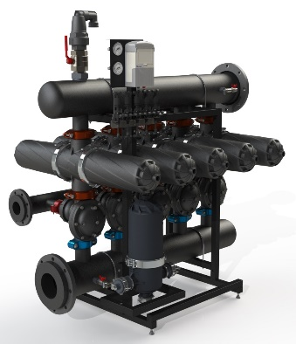
49. Автоматический дисковый фильтр ADF 532A-SV-8 |  |  | 100-400 мкм | 220-290 | 20850.00
50. Автоматический дисковый фильтр ADF 632A-SV-8 |  |  | 5-50 мкм | 48-168 | 27950.00
51. Автоматический дисковый фильтр ADF 632A-SV-10 |  |  | 100-400 мкм | 264-360 | 25400.00
52. Автоматический дисковый фильтр ADF 732A-SV-8 |  |  | 5-50 мкм | 56-196 | 32000.00
53. Автоматический дисковый фильтр ADF 732A-SV-10 |  |  | 100-400 мкм | 280-420 | 28900.00
54. Автоматический дисковый фильтр ADF 832A-SV-10 |  |  | 5-50 мкм | 64-224 | 35000.00
55. Автоматический дисковый фильтр ADF 832A-SV-12 |  |  | 100-400 мкм | 320-480 | 32000.00
56. Автоматический дисковый фильтр ADF 932A-SV-10 |  |  | 5-50 мкм | 72-252 | 38100.00
57. Автоматический дисковый фильтр ADF 932A-SV-12 |  |  | 100-400 мкм | 360-540 | 35100.00
58. Автоматический дисковый фильтр ADF 1032A-SV-10 |  |  | 5-50 мкм | 80-280 | 40000.00
59. Автоматический дисковый фильтр ADF 1032A-SV-12 |  |  | 100-400 мкм | 400-600 | 36900.00
60. Автоматический дисковый фильтр ADF 1132A-SV-10 |  |  | 5-50 мкм | 88-308 | 42000.00
61. Автоматический дисковый фильтр ADF 1132A-SV-12 |  |  | 100-400 мкм | 440-660 | 40000.00
62. Автоматический дисковый фильтр ADF 1232A-SV-10 |  |  | 5-50 мкм | 96-336 | 44100.00
63. Автоматический дисковый фильтр ADF 1232A-SV-12 |  |  | 100-400 мкм | 480-720 | 43150.00
Автоматические дисковые фильтры с промывкой от внешнего источника серии ADFx16-ES
64. Автоматический дисковый фильтр ADF 116A-ES |  |  | 5-50 мкм | 4-14 | 3475.00 | 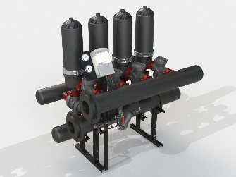
65. Автоматический дисковый фильтр ADF 116A-ES |  |  | 100-400 мкм | 22-29 | 3170.00
66. Автоматический дисковый фильтр ADF 216A-ES |  |  | 5-50 мкм | 8-28 | 7150.00
67. Автоматический дисковый фильтр ADF 216A-ES |  |  | 100-400 мкм | 44-58 | 6900.00
68. Автоматический дисковый фильтр ADF 316A-ES |  |  | 5-50 мкм | 12-42 | 9750.00
69. Автоматический дисковый фильтр ADF 316A-ES |  |  | 100-400 мкм | 66-87 | 9500.00
69. Автоматический дисковый фильтр ADF 416A-ES |  |  | 5-50 мкм | 16-56 | 13050.00
70. Автоматический дисковый фильтр ADF 416A-ES |  |  | 100-400 мкм | 88-116 | 12550.00
71. Автоматический дисковый фильтр ADF 516A-ES |  |  | 5-50 мкм | 20-70 | 16100.00
72. Автоматический дисковый фильтр ADF 516A-ES |  |  | 100-400 мкм | 110-145 | 15500.00
73. Автоматический дисковый фильтр ADF 616A-ES |  |  | 5-50 мкм | 24-84 | 19650.00
74. Автоматический дисковый фильтр ADF 616A-ES |  |  | 100-400 мкм | 132-174 | 18900.00
75. Автоматический дисковый фильтр ADF 716A-ES |  |  | 5-50 мкм | 28-98 | 22500.00
76. Автоматический дисковый фильтр ADF 716A-ES |  |  | 100-400 мкм | 154-203 | 21800.00
77. Автоматический дисковый фильтр ADF 816A-ES |  |  | 5-50 мкм | 32-112 | 25600.00
78. Автоматический дисковый фильтр ADF 816A-ES |  |  | 100-400 мкм | 176-232 | 24850.00
79. Автоматический дисковый фильтр ADF 916A-ES |  |  | 5-50 мкм | 36-126 | 28700.00
77. Автоматический дисковый фильтр ADF 916A-ES |  |  | 100-400 мкм | 198-261 | 28000.00
78. Автоматический дисковый фильтр ADF 1016A-ES |  |  | 5-50 мкм | 40-140 | 31550.00
79. Автоматический дисковый фильтр ADF 1016A-ES |  |  | 100-400 мкм | 220-290 | 30800.00
Автоматические дисковые фильтры с водо-воздушной промывкой серии ADFx16A-АS
80. Автоматический дисковый фильтр ADF 116A-AS |  |  | 5-50 мкм | 4-14 | 4380.00 | 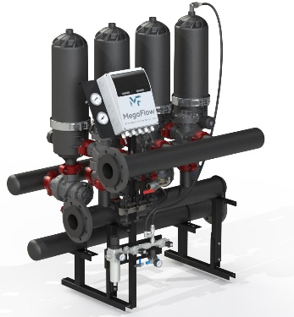
81. Автоматический дисковый фильтр ADF 116A-AS |  |  | 100-400 мкм | 22-29 | 4060.00
82. Автоматический дисковый фильтр ADF 216A-AS |  |  | 5-50 мкм | 8-28 | 7900.00
83. Автоматический дисковый фильтр ADF 216A-AS |  |  | 100-400 мкм | 44-58 | 7600.00
84. Автоматический дисковый фильтр ADF 316A-AS |  |  | 5-50 мкм | 12-42 | 10700.00
85. Автоматический дисковый фильтр ADF 316A-AS |  |  | 100-400 мкм | 66-87 | 10500.00
86. Автоматический дисковый фильтр ADF 416A-AS |  |  | 5-50 мкм | 16-56 | 14400.00
87. Автоматический дисковый фильтр ADF 416A-AS |  |  | 100-400 мкм | 88-116 | 13800.00
88. Автоматический дисковый фильтр ADF 516A-AS |  |  | 5-50 мкм | 20-70 | 17700.00
89. Автоматический дисковый фильтр ADF 516A-AS |  |  | 100-400 мкм | 110-145 | 17100.00
90. Автоматический дисковый фильтр ADF 616A-AS |  |  | 5-50 мкм | 24-84 | 21600.00
91. Автоматический дисковый фильтр ADF 616A-AS |  |  | 100-400 мкм | 132-174 | 20800.00
92. Автоматический дисковый фильтр ADF 716A-AS |  |  | 5-50 мкм | 28-98 | 24800.00
93. Автоматический дисковый фильтр ADF 716A-AS |  |  | 100-400 мкм | 154-203 | 24000.00
94. Автоматический дисковый фильтр ADF 816A-AS |  |  | 5-50 мкм | 32-112 | 28150.00
95. Автоматический дисковый фильтр ADF 816A-AS |  |  | 100-400 мкм | 176-232 | 27400.00
96. Автоматический дисковый фильтр ADF 916A-AS |  |  | 5-50 мкм | 36-126 | 31600.00
97. Автоматический дисковый фильтр ADF 916A-AS |  |  | 100-400 мкм | 198-261 | 30800.00
98. Автоматический дисковый фильтр ADF 1016A-AS |  |  | 5-50 мкм | 40-140 | 34700.00
99. Автоматический дисковый фильтр ADF 1016A-AS |  |  | 130-400 мкм | 220-290 | 33900.00
*- номинальная производительность указана при мутности исходной воды не более 5 мг/литр
** - техническую информацию и расширенную линейку продукции можно найти на сайте:
https://megaflow.ua

